产品需求任务确认书
 | 深圳数联天下智能科技有限公司
产品需求任务确认书
需求确认 | 详细内容
需求来源 | ■儿童场景 □养老场景 □美业场景□酒店场景□全屋场景
数据需求 | 原始数据：蓝牙连接情况、体脂率、肌肉含量、水分含量、基础代谢、骨骼含量、体重、测量时间、静息心率、心脏指数、BMI、内脏脂肪等级、脂肪量、体年龄、骨骼肌率、蛋白质
产品使用场景 | 在家测量：幼儿在家通过体脂称进行测量，采集身体数据，通过蓝牙上传至手机App 在园测量：提供平板，幼儿进行测量前，通过平板App选定测定个人，幼儿通过体脂称进行测量，采集身体数据，通过蓝牙上传至平板App
品牌/供应商 | 云康宝
产品名称 | 体脂称
产品型号 | CS20E MINI
产品外观 | 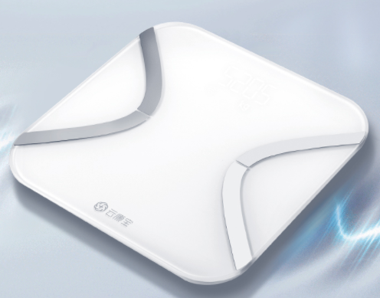
供电方式 | 蓄电池供电，支持移动使用
通讯方式 | □WIFI□RJ45■BLE□ZigBee3.0□ZigBee2.1□RS232□LORA□Andriod□433□Zwave□485□电力猫□NB-IOT□4G□GPRS□其他
接入方式 | ■直联云□云对云□BLE□标准模块□局域网□定制化
数据可获取数据、服务 | 原始数据：蓝牙连接情况、体脂率、肌肉含量、水分含量、基础代谢、骨骼含量、体重、测量时间、静息心率、心脏指数、BMI、内脏脂肪等级、脂肪量、体年龄、骨骼肌率、蛋白质
场景方案配置建议 | 每个园按需配置
主要功能 | 尺寸：260x260x25 mm 净重：1200g 电源：USB供电 显示屏幕：LED屏幕 分度值：100kg以上0.1kg 100kg以下0.05kg 传感器：精密传感器 称重范围：0.2kg-150kg
场景联动要求 | \
身份识别/交互方式 | \
质量标准 | \
安装方式/使用条件 | 移动使用
其他 | \
备注
确认人： 确认日期：

